경험정리1
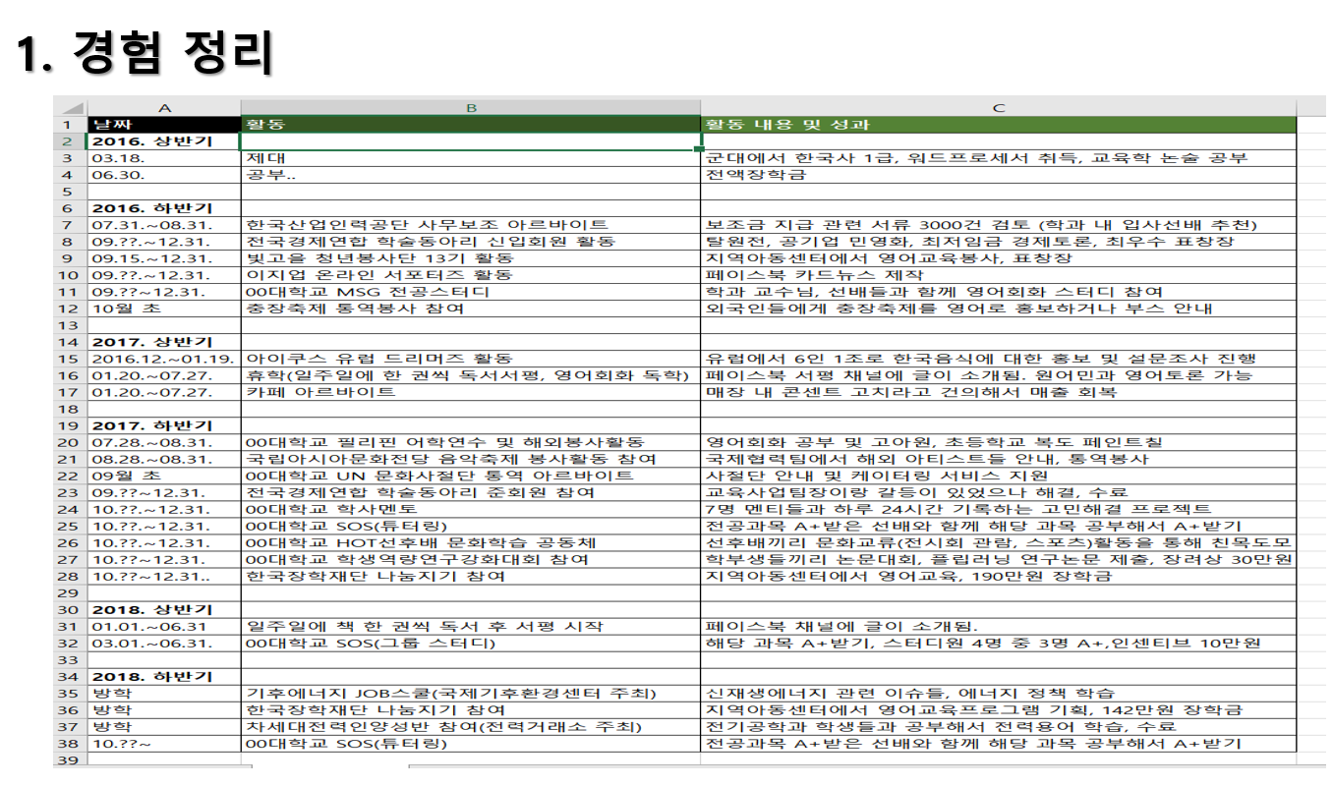
날짜 | 활동 (사건) | 상세내용 및 결과 | 역량키워드( 필수X)
2020.01~2020.06 (1학년 1힉기) | 동아리 활동 | S(상황),T(역할), A(행동) R(결과)+ 느낌점 , 배운점, 인사이트
 | 0000 아르바이트 | 3단 구조 상황, 나의 행동, 결론
 | 해외여행에서 외국인 친구를 사귐

